Transpozice
Transpozice
http://JakNaExcel.cz/
 |  |  |  |  |  | Ukázka jak má vypadat
 | Transponujte tabulku (zaměnit řádky za sloupce)
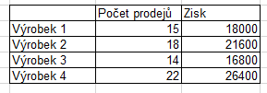
 |  | Výrobek 1 | Výrobek 2 | Výrobek 3 | Výrobek 4
 | Počet prodejů | 15 | 18 | 14 | 22
 | Zisk | 18000 | 21600 | 16800 | 26400

